home_PC
①
②
③

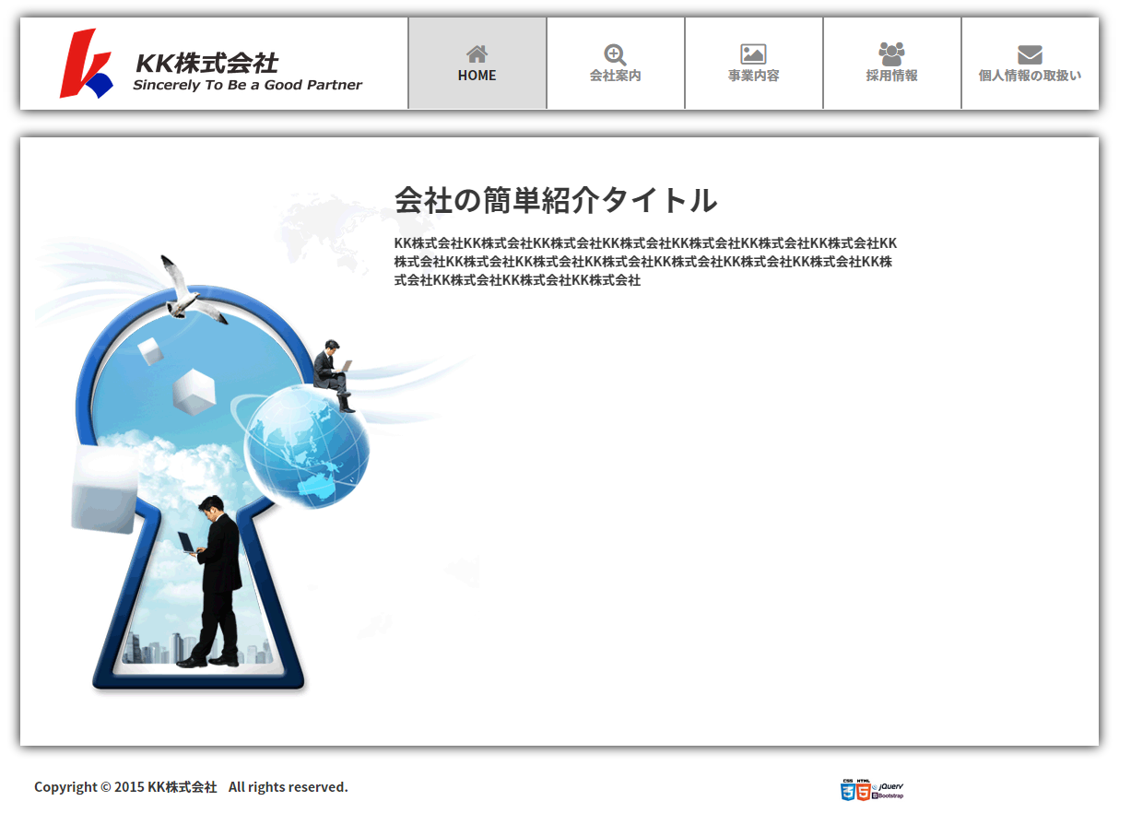

④

⑥

⑤

⑦
⑧

項目詳細説明表
№ | 名称 | 項目内容
1 | Logo
2 | 会社名称とSlogan
3 | メニュー
4 | 会社紹介タイトル
5 | 会社紹介詳細
6 | ホームページイメージ
7 | Copyright
8 | ホームページ技術

